QPMS
Document Name文档名称 | QPMS | Date日期 | 18-Oct-22
Document number文档编号 | QPM-02 | Revision修订

Part A: QPM Planning POS (Probability of Success) Calculation 目标达成率计算
To be filled in Project Manager with the help of Quality Person

Section A-1: Project's Desired Performance for Y A部分第一节：项目期望的Y的性能 | Target目标 (Y) |  | LSL规格下限 (Y) | USL规格上限 (Y)
Y：项目生产率(FP/人天) （目标来自项目QPPO） | 2.663 |  | 2.466 | 2.861

Section A-2: Project's Actual Performance for Y A部分第二节：项目实际的Y 的性能 | Mean均值 (Y) | SD 标准差(Y) | LCL控制下限 | UCL控制上限
Y：项目生产率(FP/人天) （实际性能来自组织度量库的性能基线数据） | 2.513 | 0.066 | 2.315 | 2.710

目标达成率：当前性能基线在目标规格上下限内的达成概率 | Predicted PoS (Y) based on PPB (Y) - Y on Y POS 基于PPB(Y)的预测的目标达成率 (Y) | Target PoS 目标达成率 (Y) | Recommended Action 行动建议
 | 76.11% | 90% | If Predicted POS < Target POS: go to next step If Predicted POS >= Target POS: revisit goals or Target POS

Part B: QPM Set-up B部分：量化项目管理计划
PPM Equation （PPM方程由EPG基于历史统计数据建立） | 总体生产率 = 0.846 + 0.0508 需求编写效率 + 0.0125 设计编写效率 + 0.1792 代码编写生产效率
Section B-1: PPM Equation B部分第一节：PPM方程 | Y | Constant常数 | X1 | X2 | X3 | X4 | X5
 | 项目生产率 | 常量 | 需求编写效率 | 设计编写效率 | 代码编写生产效率
<Mention Unit of measurement for Varname 提到变量名的度量单位> | FP/人天 |  | 页/人天 | 页/人天 | FP/人天
<Copy coefficients from actual PPM equation 复制实际PPM方程的系数> | Regression Coefficient 回归系数 | 0.8460 | 0.0508 | 0.0125 | 0.1792

Section B-2: PPB Data B部分第二节：PPB数据 | Y | X1 | X2 | X3 | X4 | X5 | X6
<Copy from MBR or project's historical data 复制度量基线报告或项目的历史数据> | 项目生产率 | 需求编写效率 | 设计编写效率 | 代码编写生产效率
Mean均值 | 2.513 | 1.419 | 1.459 | 8.792
SD标准差 | 0.066 | 0.118 | 0.163 | 0.340
UCL控制上限 | 2.710 | 1.774 | 1.946 | 9.812
LCL控制下限 | 2.315 | 1.065 | 0.971 | 7.772

Section B-3: Simulation Model Set-up B部分第三节：建立模拟模型 | Predicted Y | Simulated X1 | Simulated X2 | Simulated X3 | Simulated X4 | Simulated X5 | Simulated
<Set-up simulation model using PPM equation使用PPM方程计划模拟模型> | 项目生产率 | 需求编写效率 | 设计编写效率 | 代码编写生产效率
 | 2.553 | 1.419 | 1.459 | 9.022
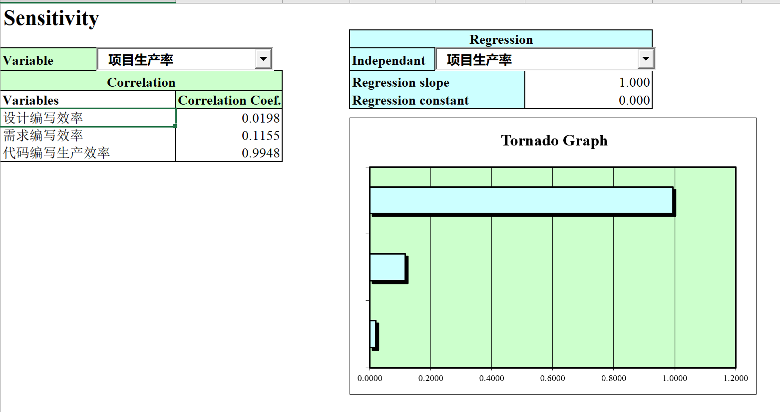
Section B-4 Critical X Identification (Sensitivity will be used for Critical X Identification) B部分第四节 识别关键X因子 (敏感度将用于关键X因子的识别) | X | Correlation Coef. Over X对Y的相关系数 | Critical (Y/N) 关键(Y/N) | Rationale for Identification 识别依据
<Determine critical X from simulation results 通过模拟结果确定关键X因子>,同时考虑生命周期前期、可控性因素 | 需求编写效率 | 0.1155
<Determine critical X from simulation results 通过模拟结果确定关键X因子>,同时考虑生命周期前期、可控性因素 | 设计编写效率 | 0.0198
<Determine critical X from simulation results 通过模拟结果确定关键X因子>,同时考虑生命周期前期、可控性因素 | 代码编写生产效率 | 0.9948 | Y | 在敏感性基础上，重点考虑了项目可控性和生命周期阶段，选中了该项作为关键X因子
<Determine critical X from simulation results 通过模拟结果确定关键X因子>,同时考虑生命周期前期、可控性因素
<Determine critical X from simulation results 通过模拟结果确定关键X因子>,同时考虑生命周期前期、可控性因素
<Determine critical X from simulation results 通过模拟结果确定关键X因子>,同时考虑生命周期前期、可控性因素
<Use tornado chart 使用旋风图>
 | 关键因子原标准差 | 0.340 | 关键因子改进后标准差 | 0.340
Section B-5: What If Analysis of Selected Critical Xs 第二部分第四节：对选取的关键X因子执行假设分析 | Simulation Cycle# 模拟循环 | Critical X 关键X因子 | Value Assigned to X X赋值 | Mean 均值(Y) | SD (Y) | Predicted PoS 预测PoS(Y) | Remarks备注
<Make needed changes to simulation model in A-3 对A-3中的模拟模型做所需的改动> | 1 | 代码编写效率 | 8.792 | 2.513 | 0.066 | 76.1% | 将编码-代码复用率的均值从8.792提高到9.022时（规格线在8.002至10.042之间），实现92%或更高的目标达成率
<Fix selected Xi and run simulation with 2000 iterations > | 2 | 代码编写效率 | 9.022 | 2.553 | 0.066 | 90.7%
<Repeat until predicted PoS is less than target PoS 重复直至预测的PoS少于目标PoS> | 3
<Investigate if Targeted PoS is not achieved如未实现目标PoS，进行研究> | 4
 | 5

Part C: QPM Tracking and Control C部分：量化项目管理追踪与控制
To be filled by PM with QG PoC help 由项目经理在质量组负责人的帮助下填写

Section C-1: Control Chart Set-up for Y and Selected Critical Xs C部分第一节：为Y因子和选取的关键X因子绘制控制图 | Y / Critical X Y因子/关键X因子 | LCL控制下限 | CL Mean | UCL控制上限 | LSL规格下限 | Target目标 | USL规格上限
<Select critical X for SPC, use information in B-4 使用B-4中的信息为SPC选取关键X因子> | 项目生产率 | 2.315 | 2.513 | 2.710 | 2.466 | 2.663 | 2.861
<Copy from MBR or project's historical data 复制MBR或项目历史数据> | 代码编写效率 | 7.772 | 8.792 | 9.812 | 8.002 | 9.022 | 10.042
<Upper/lower bound comes from B-4 上/下界限来自B-4>
<Use control charts in sheet "I-Charts 使用“I-Chart”表单中的控制图>

Section C-2: In Process Control Using PPM Calibration C部分第二节：在过程控制中使用PPM校准 | Date 日期 | Stage 阶段 | Varname 变量名 | Actual Value 实际值 | Predicted Y 预测的Y | Predicted SD (Y) 预测的SD (Y) | Predicted PoS (Y) 预测的PoS (Y)
<Make needed changes to simulation model in A-3 对A-3中的模拟模型做出需要的变动> | 2022-09-16 | 编码阶段 | 代码编写效率 | 9.197 | 2.562 | 0.066 | 92.6%
<Subsitute actuals of Xi and run simulation with 5000 iterations 用真实数据对X因子赋值并重复运行模拟5000次> | 2022-09-18 | 编码阶段 | 代码编写效率 | 9.056 | 2.582 | 0.066 | 96.0%
<Run simulation progressively as Xi actual become available> | 2022-09-20 | 编码阶段 | 代码编写效率 | 8.952 | 2.539 | 0.066 | 86.7%
 | 2022-09-22 | 编码阶段 | 代码编写效率 | 8.726 | 2.614 | 0.066 | 98.8%
 | 2022-09-24 | 编码阶段 | 代码编写效率 | 8.870 | 2.533 | 0.066 | 84.7%
 | 2022-09-26 | 编码阶段 | 代码编写效率 | 9.041 | 2.562 | 0.066 | 92.6%
 | 2022-09-28 | 编码阶段 | 代码编写效率 | 9.099 | 2.612 | 0.066 | 98.6%
 | 2022-09-30 | 编码阶段 | 代码编写效率 | 8.971 | 2.609 | 0.066 | 98.5%
 | 2022-10-02 | 编码阶段 | 代码编写效率 | 9.091 | 2.614 | 0.066 | 98.8%
 | 2022-10-04 | 编码阶段 | 代码编写效率 | 8.875 | 2.533 | 0.066 | 84.7%
 | 2022-10-07 | 编码阶段 | 代码编写效率 | 8.987 | 2.562 | 0.066 | 92.6%
 | 2022-10-09 | 编码阶段 | 代码编写效率 | 9.090 | 2.612 | 0.066 | 98.6%
 | 2022-10-11 | 编码阶段 | 代码编写效率 | 8.860 | 2.609 | 0.066 | 98.5%
 | 2022-10-13 | 编码阶段 | 代码编写效率 | 8.850 | 2.614 | 0.066 | 98.8%
 | 2022-10-15 | 编码阶段 | 代码编写效率 | 9.180 | 2.533 | 0.066 | 84.7%
 | 2022-10-17 | 编码阶段 | 代码编写效率 | 9.057 | 2.562 | 0.066 | 92.6%

Guideline 指南
1) Use Organization PPB upto 5 data points 至多使用组织项目过程基线中的5个数据点
2) Compute control limits using 6 data points 使用6个数据点计算控制限
3) Verify process performance shift with 12 data points (Compare 6 old with 6 new data points through hypothesis test) 使用12个数据点确认过程性能转换（通过假设检测对比6组新旧数据点）
4) If process performance shift is detected compute control limits with 6 new data points only 如果发现过程性能转换，仅使用6个新的数据点计算控制限
5) If there is no process shift recompute control limits with all data points 如果没有过程转换，使用所有数据点计算控制限

I-Chart
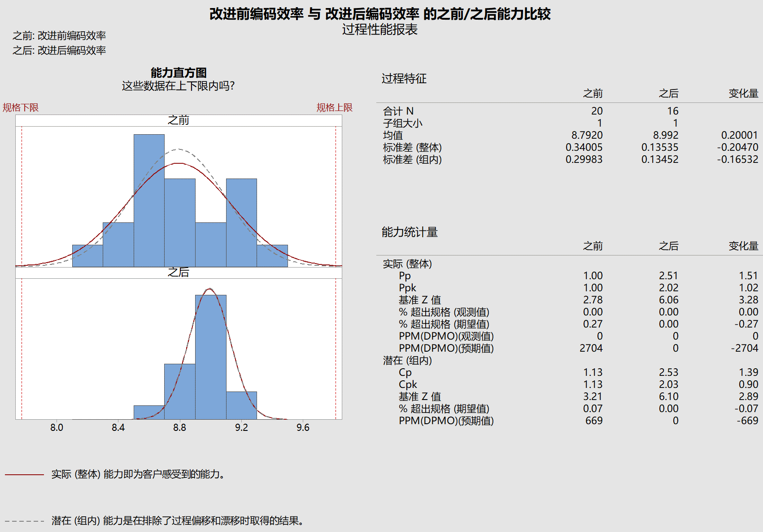
 | 项目生产率（Y） | UCL | CL | LCL | USL | LSL
 | 2.59 | 2.710 | 2.513 | 2.315 | 2.861 | 2.466
 |  | 2.710 | 2.513 | 2.315 | 2.861 | 2.466
 |  | 2.710 | 2.513 | 2.315 | 2.861 | 2.466
 |  | 2.710 | 2.513 | 2.315 | 2.861 | 2.466
 |  | 2.710 | 2.513 | 2.315 | 2.861 | 2.466
 |  | 2.710 | 2.513 | 2.315 | 2.861 | 2.466
 |  | 2.710 | 2.513 | 2.315 | 2.861 | 2.466
 |  | 2.710 | 2.513 | 2.315 | 2.861 | 2.466
 |  | 2.710 | 2.513 | 2.315 | 2.861 | 2.466
 |  | 2.710 | 2.513 | 2.315 | 2.861 | 2.466
 |  | 2.710 | 2.513 | 2.315 | 2.861 | 2.466
 |  | 2.710 | 2.513 | 2.315 | 2.861 | 2.466
 |  | 2.710 | 2.513 | 2.315 | 2.861 | 2.466
 |  | 2.710 | 2.513 | 2.315 | 2.861 | 2.466
 |  | 2.710 | 2.513 | 2.315 | 2.861 | 2.466
 |  | 2.710 | 2.513 | 2.315 | 2.861 | 2.466
 |  | 2.710 | 2.513 | 2.315 | 2.861 | 2.466
 |  | 2.710 | 2.513 | 2.315 | 2.861 | 2.466
 |  | 2.710 | 2.513 | 2.315 | 2.861 | 2.466
 |  | 2.710 | 2.513 | 2.315 | 2.861 | 2.466
 |  | 2.710 | 2.513 | 2.315 | 2.861 | 2.466
 |  | 2.710 | 2.513 | 2.315 | 2.861 | 2.466
 |  | 2.710 | 2.513 | 2.315 | 2.861 | 2.466
 |  | 2.710 | 2.513 | 2.315 | 2.861 | 2.466
 |  | 2.710 | 2.513 | 2.315 | 2.861 | 2.466
 |  | 2.710 | 2.513 | 2.315 | 2.861 | 2.466
 |  | 2.710 | 2.513 | 2.315 | 2.861 | 2.466
 |  | 2.710 | 2.513 | 2.315 | 2.861 | 2.466
 |  | 2.710 | 2.513 | 2.315 | 2.861 | 2.466
 |  | 2.710 | 2.513 | 2.315 | 2.861 | 2.466
 |  | 2.710 | 2.513 | 2.315 | 2.861 | 2.466
 |  | 2.710 | 2.513 | 2.315 | 2.861 | 2.466
 |  | 2.710 | 2.513 | 2.315 | 2.861 | 2.466
 |  | 2.710 | 2.513 | 2.315 | 2.861 | 2.466
 |  | 2.710 | 2.513 | 2.315 | 2.861 | 2.466
 |  | 2.710 | 2.513 | 2.315 | 2.861 | 2.466
 |  | 2.710 | 2.513 | 2.315 | 2.861 | 2.466
 |  | 2.710 | 2.513 | 2.315 | 2.861 | 2.466
 |  | 2.710 | 2.513 | 2.315 | 2.861 | 2.466
 |  | 2.710 | 2.513 | 2.315 | 2.861 | 2.466
 | 代码编写效率（X) | UCL | CL | LCL | USL | LSL
 | 8.570 | 9.812 | 8.792 | 7.772 | 10.042 | 8.002
 | 8.550 | 9.812 | 8.792 | 7.772 | 10.042 | 8.002
 | 8.820 | 9.812 | 8.792 | 7.772 | 10.042 | 8.002
 | 8.550 | 9.812 | 8.792 | 7.772 | 10.042 | 8.002
 | 8.370 | 9.812 | 8.792 | 7.772 | 10.042 | 8.002
 | 8.587 | 9.812 | 8.792 | 7.772 | 10.042 | 8.002
 | 9.099 | 9.812 | 8.792 | 7.772 | 10.042 | 8.002
 | 8.730 | 9.812 | 8.792 | 7.772 | 10.042 | 8.002
 | 9.450 | 9.812 | 8.792 | 7.772 | 10.042 | 8.002
 | 8.730 | 9.812 | 8.792 | 7.772 | 10.042 | 8.002
 | 8.587 | 9.812 | 8.792 | 7.772 | 10.042 | 8.002
 | 9.090 | 9.812 | 8.792 | 7.772 | 10.042 | 8.002
 | 8.860 | 9.812 | 8.792 | 7.772 | 10.042 | 8.002
 | 9.150 | 9.812 | 8.792 | 7.772 | 10.042 | 8.002
 | 9.180 | 9.812 | 8.792 | 7.772 | 10.042 | 8.002
 | 8.699 | 9.812 | 8.792 | 7.772 | 10.042 | 8.002
 | 9.130 | 9.812 | 8.792 | 7.772 | 10.042 | 8.002
 | 9.180 | 9.812 | 8.792 | 7.772 | 10.042 | 8.002
 | 8.318 | 9.812 | 8.792 | 7.772 | 10.042 | 8.002
 | 8.190 | 9.812 | 8.792 | 7.772 | 10.042 | 8.002
 | 9.197 | 9.396 | 8.992 | 8.588 | 10.042 | 8.002
 | 9.056 | 9.396 | 8.992 | 8.588 | 10.042 | 8.002
 | 8.952 | 9.396 | 8.992 | 8.588 | 10.042 | 8.002
 | 8.696 | 9.396 | 8.992 | 8.588 | 10.042 | 8.002
 | 8.870 | 9.396 | 8.992 | 8.588 | 10.042 | 8.002
 | 9.041 | 9.396 | 8.992 | 8.588 | 10.042 | 8.002
 | 9.099 | 9.396 | 8.992 | 8.588 | 10.042 | 8.002
 | 8.971 | 9.396 | 8.992 | 8.588 | 10.042 | 8.002
 | 9.091 | 9.396 | 8.992 | 8.588 | 10.042 | 8.002
 | 8.875 | 9.396 | 8.992 | 8.588 | 10.042 | 8.002
 | 8.987 | 9.396 | 8.992 | 8.588 | 10.042 | 8.002
 | 9.090 | 9.396 | 8.992 | 8.588 | 10.042 | 8.002
 | 8.860 | 9.396 | 8.992 | 8.588 | 10.042 | 8.002
 | 8.850 | 9.396 | 8.992 | 8.588 | 10.042 | 8.002
 | 9.180 | 9.396 | 8.992 | 8.588 | 10.042 | 8.002
 | 9.057 | 9.396 | 8.992 | 8.588 | 10.042 | 8.002
 |  | 9.396 | 8.992 | 8.588 | 10.042 | 8.002
 |  | 9.396 | 8.992 | 8.588 | 10.042 | 8.002
 |  | 9.396 | 8.992 | 8.588 | 10.042 | 8.002
 |  | 9.396 | 8.992 | 8.588 | 10.042 | 8.002

 |  |  |  |  |  |  |  |  |  |  |  |  |  |  |  |  |  | 规格上下限是否包含控制上下限判断过程的能力
 |  |  |  |  |  |  |  |  |  |  |  |  |  |  |  |  |  | 改进后的控制上下限在规格上下限内，过程是有能力的

 |  |  |  |  |  |  |  |  |  |  |  |  |  |  |  |  |  | 8421原则判断过程的稳定性
 |  |  |  |  |  |  |  |  |  |  |  |  |  |  |  |  |  | 8连续8个点在中心线的同一侧； 4连续5个点中，有4个点在1个标准差之外； 2连续3个点中，有2个点在2个标准差之外； 1有一个点在3个标准差之外

 |  | 成本控制 | 历史或改进后性能基线 |  |  | 目标QPPO |  |  |  |  | 编码 |  | 历史或改进后性能基线 |  |  | 目标QPPO
样本编号 S.No. | 功能模块或历史项目 | 项目生产率（Y） | UCL | CL | LCL | USL | LSL | Recommended Action行动建议 | 样本编号 S.No. | 功能模块或历史项目 | 代码编写效率（X) | 数据类型 | UCL | CL | LCL | USL | LSL | Recommended Action行动建议
1 | 当前项目 | 2.59 | 2.710 | 2.513 | 2.315 | 2.861 | 2.466 | 没有能力 | 1 | 历史项目 | 8.570 | 改进前 | 9.812 | 8.792 | 7.772 | 10.042 | 8.002 | 没有能力
2 |  |  | 2.710 | 2.513 | 2.315 | 2.861 | 2.466 |  | 2 | 历史项目 | 8.550 | 改进前 | 9.812 | 8.792 | 7.772 | 10.042 | 8.002 | 没有能力
3 |  |  | 2.710 | 2.513 | 2.315 | 2.861 | 2.466 |  | 3 | 历史项目 | 8.820 | 改进前 | 9.812 | 8.792 | 7.772 | 10.042 | 8.002 | 没有能力
4 |  |  | 2.710 | 2.513 | 2.315 | 2.861 | 2.466 |  | 4 | 历史项目 | 8.550 | 改进前 | 9.812 | 8.792 | 7.772 | 10.042 | 8.002 | 没有能力
5 |  |  | 2.710 | 2.513 | 2.315 | 2.861 | 2.466 |  | 5 | 历史项目 | 8.370 | 改进前 | 9.812 | 8.792 | 7.772 | 10.042 | 8.002 | 没有能力
6 |  |  | 2.710 | 2.513 | 2.315 | 2.861 | 2.466 |  | 6 | 历史项目 | 8.587 | 改进前 | 9.812 | 8.792 | 7.772 | 10.042 | 8.002 | 没有能力
7 |  |  | 2.710 | 2.513 | 2.315 | 2.861 | 2.466 |  | 7 | 历史项目 | 9.099 | 改进前 | 9.812 | 8.792 | 7.772 | 10.042 | 8.002 | 没有能力
8 |  |  | 2.710 | 2.513 | 2.315 | 2.861 | 2.466 |  | 8 | 历史项目 | 8.730 | 改进前 | 9.812 | 8.792 | 7.772 | 10.042 | 8.002 | 没有能力
9 |  |  | 2.710 | 2.513 | 2.315 | 2.861 | 2.466 |  | 9 | 历史项目 | 9.450 | 改进前 | 9.812 | 8.792 | 7.772 | 10.042 | 8.002 | 不稳定
10 |  |  | 2.710 | 2.513 | 2.315 | 2.861 | 2.466 |  | 10 | 历史项目 | 8.730 | 改进前 | 9.812 | 8.792 | 7.772 | 10.042 | 8.002 | 没有能力
11 |  |  | 2.710 | 2.513 | 2.315 | 2.861 | 2.466 |  | 11 | 历史项目 | 8.587 | 改进前 | 9.812 | 8.792 | 7.772 | 10.042 | 8.002 | 不稳定
12 |  |  | 2.710 | 2.513 | 2.315 | 2.861 | 2.466 |  | 12 | 历史项目 | 9.090 | 改进前 | 9.812 | 8.792 | 7.772 | 10.042 | 8.002 | 不稳定
13 |  |  | 2.710 | 2.513 | 2.315 | 2.861 | 2.466 |  | 13 | 历史项目 | 8.860 | 改进前 | 9.812 | 8.792 | 7.772 | 10.042 | 8.002 | 不稳定
14 |  |  | 2.710 | 2.513 | 2.315 | 2.861 | 2.466 |  | 14 | 历史项目 | 9.150 | 改进前 | 9.812 | 8.792 | 7.772 | 10.042 | 8.002 | 不稳定
15 |  |  | 2.710 | 2.513 | 2.315 | 2.861 | 2.466 |  | 15 | 历史项目 | 9.180 | 改进前 | 9.812 | 8.792 | 7.772 | 10.042 | 8.002 | 不稳定
16 |  |  | 2.710 | 2.513 | 2.315 | 2.861 | 2.466 |  | 16 | 历史项目 | 8.699 | 改进前 | 9.812 | 8.792 | 7.772 | 10.042 | 8.002 | 不稳定
17 |  |  | 2.710 | 2.513 | 2.315 | 2.861 | 2.466 |  | 17 | 历史项目 | 9.130 | 改进前 | 9.812 | 8.792 | 7.772 | 10.042 | 8.002 | 不稳定
18 |  |  | 2.710 | 2.513 | 2.315 | 2.861 | 2.466 |  | 18 | 历史项目 | 9.180 | 改进前 | 9.812 | 8.792 | 7.772 | 10.042 | 8.002 | 不稳定
19 |  |  | 2.710 | 2.513 | 2.315 | 2.861 | 2.466 |  | 19 | 历史项目 | 8.318 | 改进前 | 9.812 | 8.792 | 7.772 | 10.042 | 8.002 | 没有能力
20 |  |  | 2.710 | 2.513 | 2.315 | 2.861 | 2.466 |  | 20 | 历史项目 | 8.190 | 改进前 | 9.812 | 8.792 | 7.772 | 10.042 | 8.002 | 没有能力
21 |  |  | 2.710 | 2.513 | 2.315 | 2.861 | 2.466 |  | 21 | 一张图综合展示 | 9.197 | 改进后 | 9.396 | 8.992 | 8.588 | 10.042 | 8.002 | 继续保持，不需要采取行动
22 |  |  | 2.710 | 2.513 | 2.315 | 2.861 | 2.466 |  | 22 | POI详情查看 | 9.056 | 改进后 | 9.396 | 8.992 | 8.588 | 10.042 | 8.002 | 继续保持，不需要采取行动
23 |  |  | 2.710 | 2.513 | 2.315 | 2.861 | 2.466 |  | 23 | 地图浏览 | 8.952 | 改进后 | 9.396 | 8.992 | 8.588 | 10.042 | 8.002 | 继续保持，不需要采取行动
24 |  |  | 2.710 | 2.513 | 2.315 | 2.861 | 2.466 |  | 24 | 图层管理 | 8.696 | 改进后 | 9.396 | 8.992 | 8.588 | 10.042 | 8.002 | 继续保持，不需要采取行动
25 |  |  | 2.710 | 2.513 | 2.315 | 2.861 | 2.466 |  | 25 | 内容搜索 | 8.870 | 改进后 | 9.396 | 8.992 | 8.588 | 10.042 | 8.002 | 继续保持，不需要采取行动
26 |  |  | 2.710 | 2.513 | 2.315 | 2.861 | 2.466 |  | 26 | 地图操作 | 9.041 | 改进后 | 9.396 | 8.992 | 8.588 | 10.042 | 8.002 | 继续保持，不需要采取行动
27 |  |  | 2.710 | 2.513 | 2.315 | 2.861 | 2.466 |  | 27 | 游船调度 | 9.099 | 改进后 | 9.396 | 8.992 | 8.588 | 10.042 | 8.002 | 继续保持，不需要采取行动
28 |  |  | 2.710 | 2.513 | 2.315 | 2.861 | 2.466 |  | 28 | 安保人员调度 | 8.971 | 改进后 | 9.396 | 8.992 | 8.588 | 10.042 | 8.002 | 继续保持，不需要采取行动
29 |  |  | 2.710 | 2.513 | 2.315 | 2.861 | 2.466 |  | 29 | 路线管理 | 9.091 | 改进后 | 9.396 | 8.992 | 8.588 | 10.042 | 8.002 | 继续保持，不需要采取行动
30 |  |  | 2.710 | 2.513 | 2.315 | 2.861 | 2.466 |  | 30 | 车船管理 | 8.875 | 改进后 | 9.396 | 8.992 | 8.588 | 10.042 | 8.002 | 继续保持，不需要采取行动
31 |  |  | 2.710 | 2.513 | 2.315 | 2.861 | 2.466 |  | 31 | 人员管理 | 8.987 | 改进后 | 9.396 | 8.992 | 8.588 | 10.042 | 8.002 | 继续保持，不需要采取行动
32 |  |  | 2.710 | 2.513 | 2.315 | 2.861 | 2.466 |  | 32 | 权限管理 | 9.090 | 改进后 | 9.396 | 8.992 | 8.588 | 10.042 | 8.002 | 继续保持，不需要采取行动
33 |  |  | 2.710 | 2.513 | 2.315 | 2.861 | 2.466 |  | 33 | 登录 | 8.860 | 改进后 | 9.396 | 8.992 | 8.588 | 10.042 | 8.002 | 继续保持，不需要采取行动
34 |  |  | 2.710 | 2.513 | 2.315 | 2.861 | 2.466 |  | 34 | 自动登录 | 8.850 | 改进后 | 9.396 | 8.992 | 8.588 | 10.042 | 8.002 | 继续保持，不需要采取行动
35 |  |  | 2.710 | 2.513 | 2.315 | 2.861 | 2.466 |  | 35 | 登录个人信息 | 9.180 | 改进后 | 9.396 | 8.992 | 8.588 | 10.042 | 8.002 | 继续保持，不需要采取行动
36 |  |  | 2.710 | 2.513 | 2.315 | 2.861 | 2.466 |  | 36 | 修改个人信息 | 9.057 | 改进后 | 9.396 | 8.992 | 8.588 | 10.042 | 8.002 | 继续保持，不需要采取行动
37 |  |  | 2.710 | 2.513 | 2.315 | 2.861 | 2.466 |  | 37 |  |  |  | 9.396 | 8.992 | 8.588 | 10.042 | 8.002
38 |  |  | 2.710 | 2.513 | 2.315 | 2.861 | 2.466 |  | 38 |  |  |  | 9.396 | 8.992 | 8.588 | 10.042 | 8.002
39 |  |  | 2.710 | 2.513 | 2.315 | 2.861 | 2.466 |  | 39 |  |  |  | 9.396 | 8.992 | 8.588 | 10.042 | 8.002
40 |  |  | 2.710 | 2.513 | 2.315 | 2.861 | 2.466 |  | 40 |  |  |  | 9.396 | 8.992 | 8.588 | 10.042 | 8.002

